取説
受付開始日（5/18）より
前の日付だと赤くなります
実務経験証明書について（様式3-1）
 | ・青い網掛け箇所は必須入力（青いままの状態で印刷しても問題ありません）
 | ・A4ｻｲｽﾞ1枚で印刷をお願いします。印刷後、必ず「証明印」を押してください。
 | ・「実証原本（確定）サンプル」sheetもありますので、参照して使用してください。
OK
②従事期間
（自動計算）
従事日数と従事期間（自動計算）が同じ日数だと赤く（NG）なります。
※従事日数とは、実際に業務に従事した
日数（有休や病気で休んだ日を除く）です。
NG
 | ・「従事日数」、「法定資格の登録年月日」等が不整合だと赤く（NG）なります。
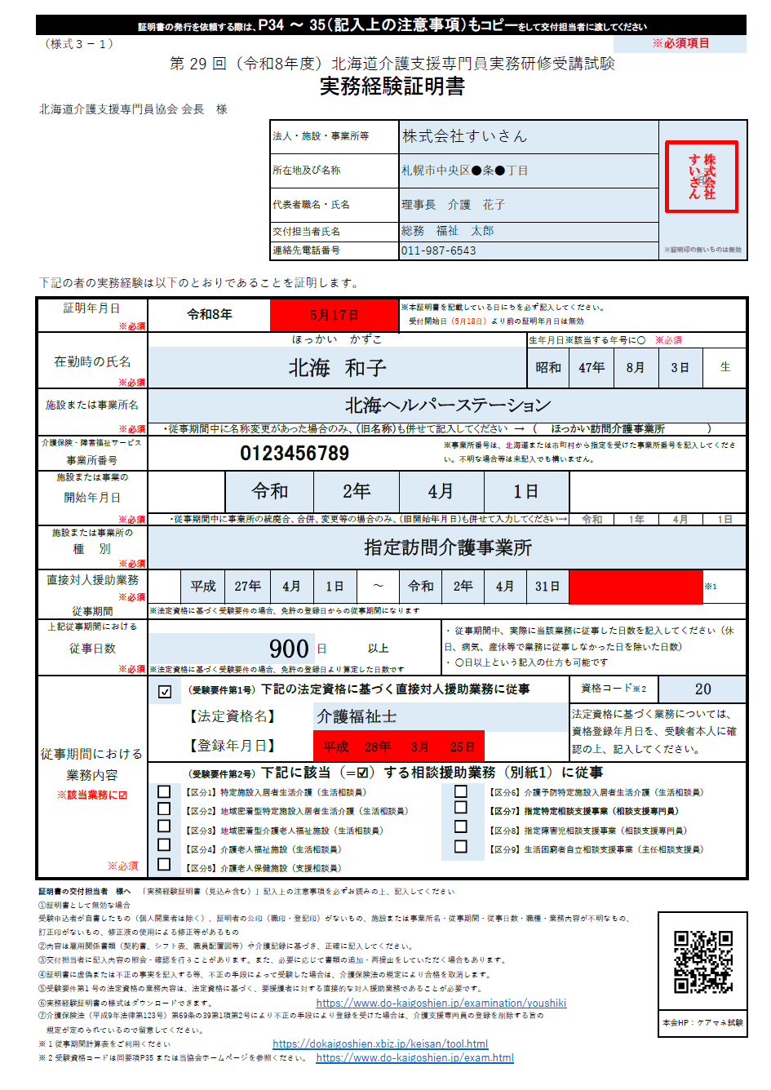
押印は忘れずに

存在しない日付の場合（例：4/31）
赤くなります

年・月・日はドロップダウン形式です
自動計算されます。

●●日以上の場合
ドロップダウンで
「以上」を選択できる

☑を入れる
該当する要件に
☑を入れる
ドロップダウンで選択できます
資格コードは自動的に反映されます
①従事期間
（開始日）
登録年月日（平成28年3月25日）が従事期間（開始日：平成27年4月1日）より後の日付だと赤く（NG）なります。
※赤く（エラー）なったときは従事期間（開始日）が間違っていることになります。
従事期間（開始日）の修正をお願いします。

実証（確定）サンプル
≪この様式は本協会からダウンロードできます。または、このページをコピーして使用してください》
（様式３－１） | ※証明書の発行を依頼する際は、P34 ～35（記入上の注意事項）もコピーをして交付担当者に渡してください。 |  |  |  |  |  |  |  |  |  |  |  |  | ※必須項目
第 29 回（令和8年度）北海道介護支援専門員実務研修受講試験
実務経験証明書
北海道介護支援専門員協会 会長 様
 |  |  |  | 法人・施設・事業所等 |  |  | 札幌市中央区●条●丁目 |  |  |  |  |  | ㊞
株式会社
すいさん
 |  |  |  | 所在地及び名称 |  |  | 株式会社すいさん
 |  |  |  | 代表者職名・氏名 |  |  | 代表 介護 花子
 |  |  |  | 交付担当者氏名 |  |  | 総務 福祉 太郎
 |  |  |  | 連絡先電話番号 |  |  | 011-987-6543 |  |  |  |  |  | ※証明印の無いものは無効

下記の者の実務経験は以下のとおりであることを証明します。

証明年月日 | 令和8年 |  |  | 2026-05-18 |  |  | ※本証明書を記載している日にちを必ず記入してください。 受付開始日（5月18日）より前の証明年月日は無効
※必須
 | ほっかい かずこ |  |  |  |  |  |  |  |  | 生年月日※該当する年号に○ ※必須
在勤時の氏名 | 北海 和子 |  |  |  |  |  |  |  |  | 昭和 | 47年 | 8月 | 3日 | 生
※必須
施設または事業所名 | 北海ヘルパーステーション
※必須 | ・従事期間中に名称変更があった場合のみ、（旧名称）も併せて記入してください → （ ）
介護保険・障害福祉サービス | 123456789 |  |  |  |  |  |  | ※事業所番号は、北海道または市町村から指定を受けた事業所番号を記入してください。不明な場合等は未記入でも構いません。
事業所番号
施設または事業の |  |  | 平成 |  | 26年 |  | 4月 |  | 30日
開始年月日

※必須 | ・従事期間中に事業所の統廃合、合併、変更等の場合のみ、（旧開始年月日）も併せて入力してください→ |  |  |  |  |  |  |  |  |  | 昭和
施設または事業所の | 指定訪問介護事業所
種 別
※必須
直接対人援助業務 |  | 令和 | 2年 | 5月 | 19日 | ～ | 令和 | 7年 | 5月 | 20日 | ( 1,828 日間 ) |  |  | ※１
従事期間
※必須 | ※法定資格に基づく受験要件の場合、免許の登録日からの従事期間になります
上記従事期間における |  |  |  |  |  |  |  | ・ 従事期間中、実際に当該業務に従事した日数を記入してください（休日、病気、産休等で業務に従事しなかった日を除いた日数） ・ ○日以上という記入の仕方も可能です
従事日数 | 900 |  |  |  | 日 | 以上
※必須 | ※法定資格に基づく受験要件の場合、免許の登録日より算定した日数です
従事期間における 業務内容 ※該当業務に☑ ※必須 | TRUE | （受験要件第1号）下記の法定資格に基づく直接対人援助業務に従事 |  |  |  |  |  |  |  |  | 資格コード※２ |  | 20
 |  | 【法定資格名】 |  |  | 介護福祉士 |  |  |  |  |  | 法定資格に基づく業務については、資格登録年月日を、受験者本人に確認の上、記入してください。
 |  | 【登録年月日】 |  |  | 平成 | 28年 | 5月 | 1日
 |  | （受験要件第2号）下記に該当（=☑）する相談援助業務（別紙1）に従事
 | FALSE | 【区分1】特定施設入居者生活介護（生活相談員） |  |  |  |  |  | FALSE | 【区分6】介護予防特定施設入居者生活介護（生活相談員）
 | FALSE | 【区分2】地域密着型特定施設入居者生活介護（生活相談員） |  |  |  |  |  | FALSE | 【区分7】指定特定相談支援事業（相談支援専門員）
 | FALSE | 【区分3】地域密着型介護老人福祉施設（生活相談員） |  |  |  |  |  | FALSE | 【区分8】指定障害児相談支援事業（相談支援専門員）
 | FALSE | 【区分4】介護老人福祉施設（生活相談員） |  |  |  |  |  | FALSE | 【区分9】生活困窮者自立相談支援事業（主任相談支援員）
 | FALSE | 【区分5】介護老人保健施設（支援相談員）

証明書の交付担当者 様へ 「実務経験証明書（見込み含む）」記入上の注意事項を必ずお読みの上、記入してください
①証明書として無効な場合
受験申込者が自書したもの（個人開業者は除く）、証明者の公印（職印・登記印）がないもの、施設または事業所名・従事期間・従事日数・職種・業務内容が不明なもの、 訂正印がないもの、修正液の使用による修正等があるもの
②内容は雇用関係書類（契約書、シフト表、職員配置図等）や介護記録に基づき、正確に記入してください。
③交付担当者に記入内容の照会・確認を行うことがあります。また、必要に応じて書類の追加・再提出をしていただく場合もあります。
④証明書に虚偽または不正の事実を記入する等、不正の手段によって受験した場合は、介護保険法の規定により合格を取消します。
⑤受験要件第1 号の法定資格の業務内容は、法定資格に基づく、要援護者に対する直接的な対人援助業務であることが必要です。
⑥実務経験証明書の様式はダウンロードできます。 |  |  |  |  | https://www.do-kaigoshien.jp/examination/youshiki
⑦介護保険法（平成9年法律第123号）第69条の39第1項第2号により不正の手段により登録を受けた場合は、介護支援専門員の登録を削除する旨の 規定が定められているので留意してください。 |  |  |  |  |  |  |  |  |  |  |  |  | 本会HP：ケアマネ試験
※ 1 従事期間計算表をご利用ください |  |  |  | https://dokaigoshien.xbiz.jp/keisan/tool.html
※ 2 受験資格コードは同要項P35 または当協会ホームページを参照ください。 |  |  |  |  | https://www.do-kaigoshien.jp/exam.html

